Sheet1
SENSOR | I/O
DHT22 | 16
RainDrop | 4 | สีฟ้า | เซ็นเซอร์น้ำฝน ความชื้น วัดระดับน้ำ Rain / Water Detection Sensor Module - ขาย Arduino อุปกรณ์ Arduino คุณภาพดี ราคาถูก ส่งไว ส่งฟรี : Inspired by LnwShop.com (cybertice.com)
Light | 22SDA/21SDL | สีฟ้า (SDA)/ ไม่มีสี SDL | โมดูล วัดความเข้มแสง GY-30 BH1750FVI digital light intensity light module - ขาย Arduino อุปกรณ์ Arduino คุณภาพดี ราคาถูก ส่งไว ส่งฟรี : Inspired by LnwShop.com (cybertice.com)
Flow | 18
ACTUATOR | I/O
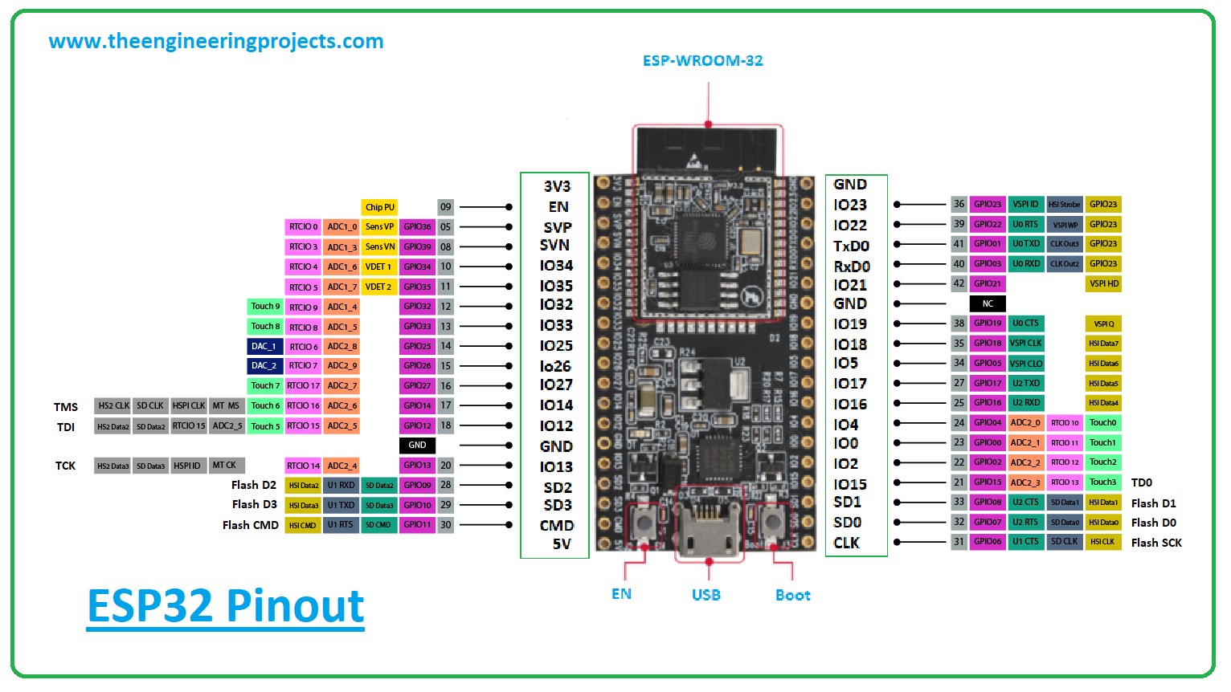
Relay | 5
Module485 | Tx/Rx

 |  |  |  |  | SETUP จอ LCD 2.4" 320x240
 |  |  |  | 1 | โหลด libraries "TFT_eSPI"
Upload |  | D- (ขาว) / D+ (เขียว) |  | 2 | ต่อสายไฟให้ถูกตาม https://blog.xuite.net/iamleon/blog/589250819

LCD | I/O
D0 | 12
D1 | 13
D2 | 26
D3 | 25
D4 | 17
D5 | 16 | 19
D6 | 27
D7 | 14
CS | 33
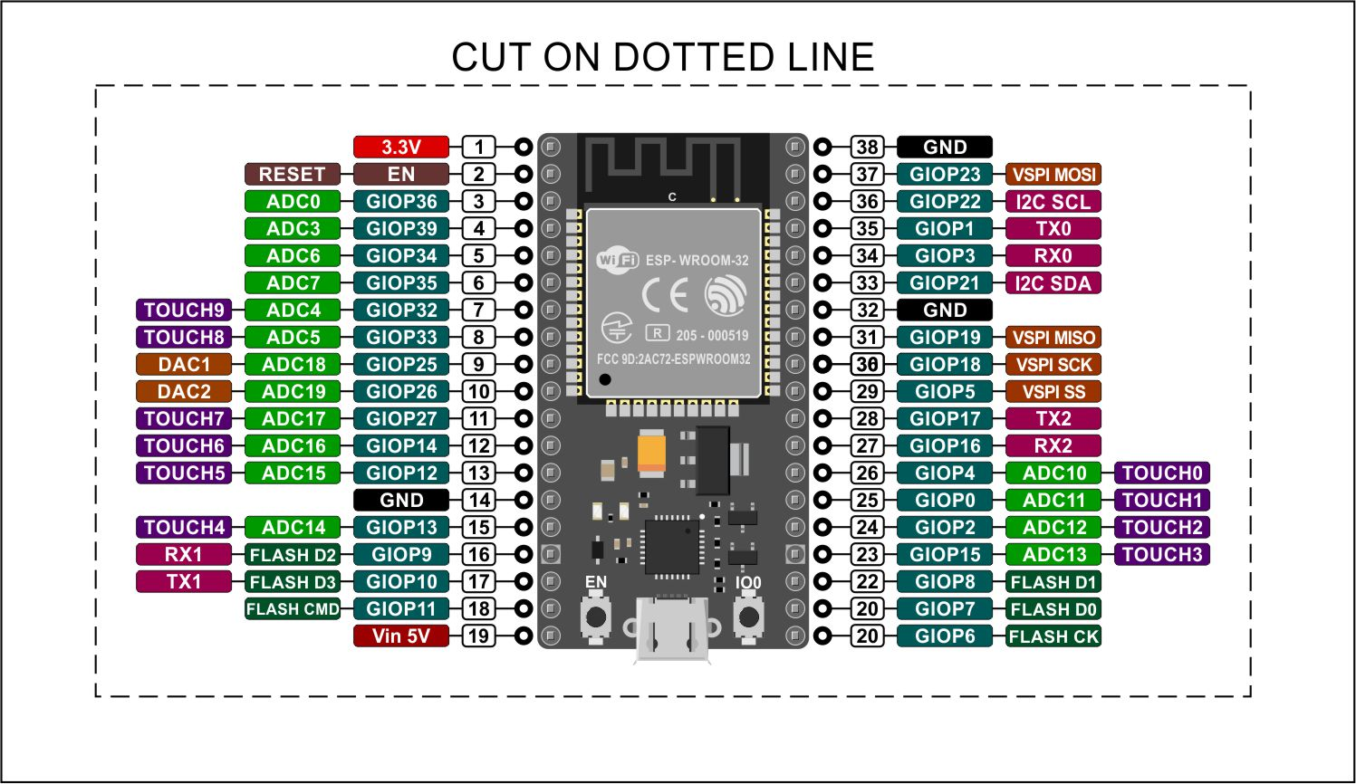
DC (RS) | 15
RST | 32
WR | 4 | 23
RD | 2

